Hoja de Control

 | ADOPTME
 | Recolección de Información

HOJA DE CONTROL

Organismo | Fundacion "GATICUEVA"
Proyecto | ADOPTME
Entregable | Recolección de Información
Autor | Julian Forero, Felipe Celis, Sebastina Arias, Esteban Cedano
Versión / Edición | 0100 |  | Fecha Versión | 12/11/2024
Aprobado Por | EDWIN ALBEIRO RAMOS VILLAMIL |  | Fecha Aprobación | DD/MM/AAAA
 |  |  | Nº Total de Páginas | 7

REGISTRO DE CAMBIOS |  |  |  |  | SI

Versión | Causa del cambio | Responsable del cambio |  | Fecha del cambio
01 | Versión Inicial | Julian Alejandro Forero Arevalo |  | 12/11/2024
02 | Corecciones | Arnold Felipe Celis Rodriguez,Julian Alejandro Forero Arevalo |  | 18/11/2024

CONTROL DE DISTRIBUCIÓN

Nombre y Apellidos

Reportes Gráficos
ADOPTME
Reportes Gráficos

PREGUNTA | GRAFICO
1 | 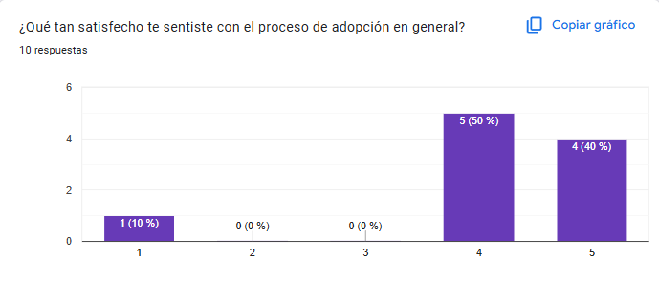
2 | 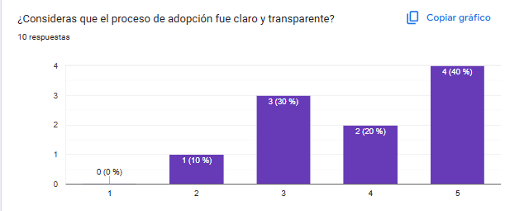
3 | 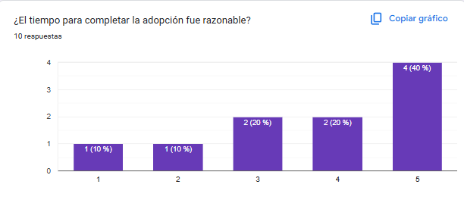
4 | 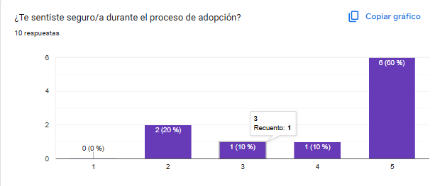
5 | 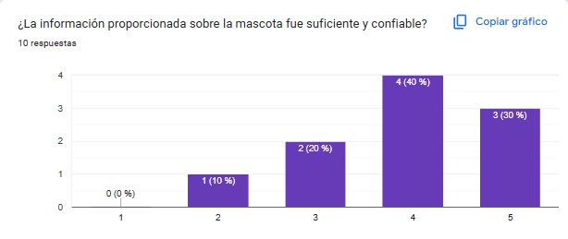
6 | 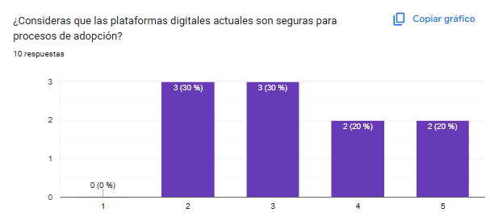
7 | 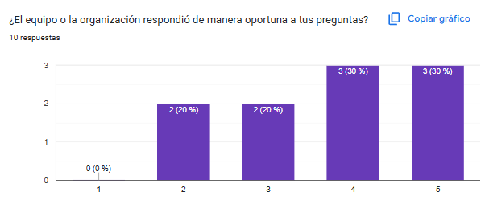
8 | 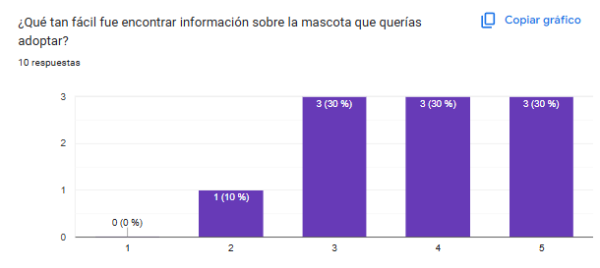
9 | 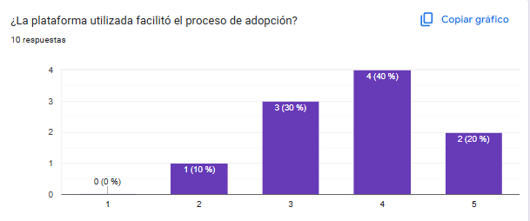
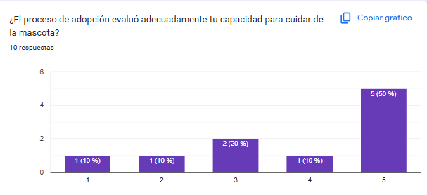 10
11 | 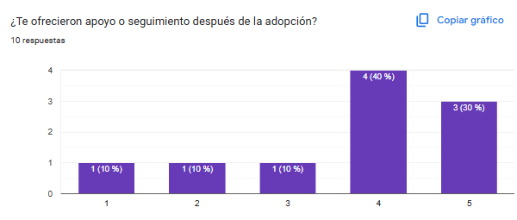
12 | 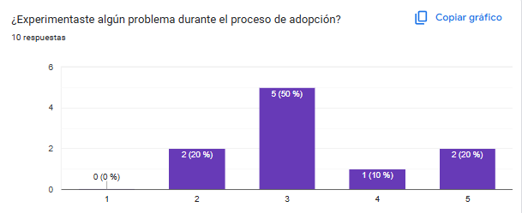
13 | 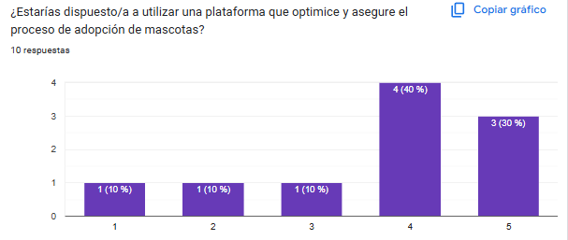
14 | 